uitleg
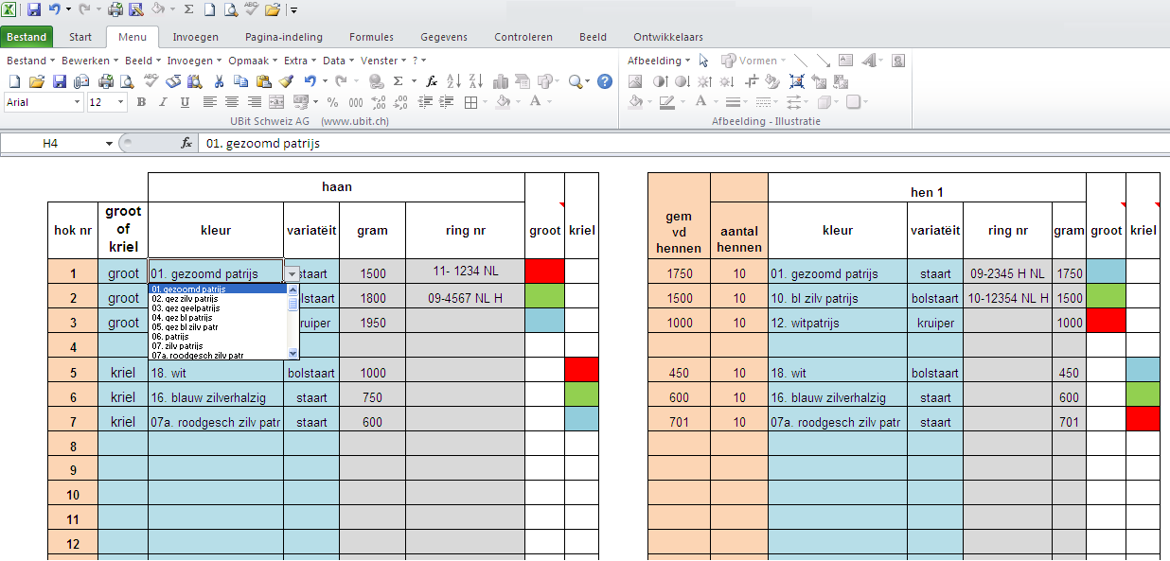

Als u met uw muis op de blauwe velden klikt verschijnt een keuze schermpje.

De grijze velden kunt u gebruiken om uw gegevens in te voeren.

De roze velden worden voor u ingevuld.

Een groen vakje geeft aan dat het dier een gewicht heeft volgens de standaard.
Een rood vakje houdt in dat een kriel te zwaar is of een groot hoen te licht volgens de standaard.
Een blauw vakje houdt in dat een kriel te licht is of een groot hoen te zwaar is volgens de standaard.

bij vragen kunt u mij een mailtje sturen
klik dan op het plaatje

foktomen
 |  | haan |  |  |  |  |  | gem vd hennen | gem eigewicht | aantal hennen | hen 1 |  |  |  |  |  | hen 2 |  |  |  |  |  | hen 3 |  |  |  |  |  | hen 4 |  |  |  |  |  | hen 5 |  |  |  |  |  | hen 6
hok nr | groot of kriel | kleur | variatëit | gram | ring nr | groot | kriel |  |  |  | kleur | variatëit | ring nr | gram | groot | kriel | kleur | variatëit | ring nr | gram | groot | kriel | kleur | variatëit | ring nr | gram | groot | kriel | kleur | variatëit | ring nr | gram | groot | kriel | kleur | variatëit | ring nr | gram | groot | kriel | kleur | variatëit | ring nr | gram | groot | kriel
1 | groot | 14. zwart zilverhalzig | bolstaart | 1800 | B18-14-BT-1420 | 1800 |  | 1500 | 48 | 2 | 14. zwart zilverhalzig | bolstaart | GEEN | 1500 | 1500 |  | 15. blauw goudhalzig | bolstaart | B18-13-BT-5657 | 1500 | 1500
2 | groot | 09. blauw patrijs | bolstaart | 1800 | 11-H22-4503 | 1800 |  | 1500 | 37 | 3 | 17. zwart | bolstaart | 14-H15-17280 | 1500 | 1500 |  | 17. zwart | bolstaart | RODE RING | 1500 | 1500 |  | 32. varia | bolstaart | 13-B16-BT-6140 | 1500 | 1500
3 | groot | 22. zilverpel | bolstaart | 1800 | 14-H18-12362 | 1800 |  | 1500 | 46 | 2 | 22. zilverpel | bolstaart | 1234 | 1500 | 1500 |  | 22. zilverpel | bolstaart | 1234 | 1500 | 1500
4 | groot | 23. citroenpel | bolstaart | 1800 | 1234 | 1800 |  | 1500 | 47 | 3 | 23. citroenpel | bolstaart | 14-H14-3432 | 1500 | 1500 |  | 23. citroenpel | bolstaart | 1234 | 1500 | 1500 |  | 21. goudpel | bolstaart | 134 | 1500 | 1500
5 | groot | 24. geelwitpel | bolstaart | 1800 | 14-H18-10230 | 1800 |  | 1500 | 49 | 4 | 24. geelwitpel | bolstaart | 14-H14-4269 | 1500 | 1500 |  | 24. geelwitpel | bolstaart | 14-H14-4231 | 1500 | 1500 |  | 24. geelwitpel | bolstaart | 14-H14-3398 | 1500 | 1500 |  | 24. geelwitpel | bolstaart | 11-H15-10740 | 1500 | 1500
6 | groot | 21. goudpel | bolstaart | 1800 | 14-H18-10251 | 1800 |  | 1500 | 49 | 4 | 21. goudpel | bolstaart | 15-H12-23969 | 1500 | 1500 |  | 21. goudpel | bolstaart | 14-H14-3384 | 1500 | 1500 |  | 27. blauw goudpel | bolstaart | 11-H15-10733 | 1500 | 1500 |  | 27. blauw goudpel | bolstaart | 14-H15-15439 | 1500 | 1500
7 | groot | 25. roodpel | bolstaart | 1800 | 14-H18-12365 | 1800 |  | 1500 | 48 | 3 | 25. roodpel | bolstaart | 14-H14-4261 | 1500 | 1500 |  | 25. roodpel | bolstaart | 14-H14-3399 | 1500 | 1500 |  | 24. geelwitpel | bolstaart | 14-H14-3390 | 1500 | 1500
8 | groot | 25. roodpel | kruiper | 1800 | 1234 | 1800 |  | 1500 | 47 | 2 | 28a. blauw roodpel | bolstaart | 13-H13-27756 | 1500 | 1500 |  | 28a. blauw roodpel | bolstaart | 13-H13-27766 | 1500 | 1500
9 | groot | 12. witpatrijs | staart | 1800 | geen ring | 1800 |  | 1500 | 48 | 5 | 06. patrijs | bolstaart | 11-H15-10732 | 1500 | 1500 |  | 06. patrijs | bolstaart | 14-H14-3391 | 1500 | 1500 |  | 06. patrijs | bolstaart | 14-H14-3438 | 1500 | 1500 |  | 06. patrijs | bolstaart | 14-H14-4248 | 1500 | 1500 |  | 06. patrijs | bolstaart | 14-H14-3423 | 1500 | 1500
10 | groot | 06. patrijs | bolstaart | 1800 | 13-H15--1396 | 1800 |  | 1500 | 51 | 6 | 12. witpatrijs | staart | 12-H14-1717 | 1500 | 1500 |  | 12. witpatrijs | bolstaart | 14-H14-3433 | 1500 | 1500 |  | 12. witpatrijs | staart | 14-H14-3381 | 1500 | 1500 |  | 06. patrijs | bolstaart | 11-H15-10231 | 1500 | 1500 |  | 06. patrijs | bolstaart | 11-H15-10710 | 1500 | 1500 |  | 06. patrijs | bolstaart | 11-H14-4268 | 1500 | 1500
11 | groot | 07. zilv patrijs | bolstaart | 1800 | D16-N33-14 | 1800 |  | 1500 | 49 | 3 | 07. zilv patrijs | bolstaart | geen ring | 1500 | 1500 |  | 06. patrijs | bolstaart | 12-H14-1766 | 1500 | 1500 |  | 06. patrijs | bolstaart | 11-H15-10239 | 1500 | 1500
12 | groot | 07. zilv patrijs | staart | 1800 | 1234 | 1800 |  | 1500 | 50 | 1 | 06. patrijs | bolstaart | 11-H15-10724 | 1500 | 1500
13 | groot | 06. patrijs | staart | 1800 | Kees Stuij | 1800 |  | 1500 | 49 | 6 | 06. patrijs | kruiper | 14-H14-3386 | 1500 | 1500 |  | 06. patrijs | kruiper | 14-H15-172981 | 1500 | 1500 |  | 06. patrijs | kruiper | 14-H14-3419 | 1500 | 1500 |  | 06. patrijs | kruiper | 14-H14-3396 | 1500 | 1500 |  | 06. patrijs | kruiper | 12-H14-1752 | 1500 | 1500 |  | 17. zwart | kruiper | 11-H16-9506 | 1500 | 1500
14 | groot | 33. buff | staart | 1800 | Ramelsloher | 1800 |  | 1500 | 50 | 5 | 17. zwart | bolstaart | 14-H15-15435 | 1500 | 1500 |  | 17. zwart | bolstaart | 14-H14-4252 | 1500 | 1500 |  | 17. zwart | bolstaart | 14-H14-3435 | 1500 | 1500 |  | 33. buff | staart | GEEN | 1500 | 1500 |  | 33. buff | staart | GEEN | 1500 | 1500
15 | groot | 17. zwart | bolstaart | 1800 | 14-H18-12356 | 1800 |  | 1500 | 49 | 5 | 19. blauw | bolstaart | 14-H14-15436 | 1500 | 1500 |  | 19. blauw | bolstaart | 14-H15-17283 | 1500 | 1500 |  | 19. blauw | bolstaart | 14-H14-3429 | 1500 | 1500 |  | 19. blauw | bolstaart | 14-H15-17282 | 1500 | 1500 |  | 19. blauw | bolstaart | 14-H14-3434 | 1500 | 1500
16 | groot | 19. blauw | bolstaart | 1800 | vlm-978 | 1800 |  | 1500 | 51 | 6 | 32. vuilwit | bolstaart | 11-H15-22521 | 1500 | 1500 |  | 17. zwart | bolstaart | 14-H-14-3382 | 1500 | 1500 |  | 17. zwart | bolstaart | 14-H15-17296 | 1500 | 1500 |  | 17. zwart | bolstaart | 14-H15-17295 | 1500 | 1500 |  | 17. zwart | bolstaart | 11-H15-22515 | 1500 | 1500 |  | 17. zwart | bolstaart | 12-H16-5362 | 1500 | 1500
17 | groot | 20. koekoek | bolstaart | 1800 | 14-H18-10220 | 1800 |  | 1500 | 50 | 4 | 20. koekoek | bolstaart | 14-H15-17293 | 1500 | 1500 |  | 20. koekoek | bolstaart | 14-H15-15445 | 1500 | 1500 |  | 20. koekoek | bolstaart | 14-H14-4249 | 1500 | 1500 |  | 20. koekoek | staart | 14-H14-3408 | 1500 | 1500
18 | groot | 30. zwartbont | staart | 1800 | 13-H15-945 | 1800 |  | 1500 | 54 | 3 | 30. zwartbont | staart | geen ring | 1500 | 1500 |  | 19. blauw | bolstaart | 11-H15-10734 | 1500 | 1500 |  | 19. blauw | bolstaart | 12-H14-1704 | 1500 | 1500
 |  |  |  |  |  |  |  |  |  | 67
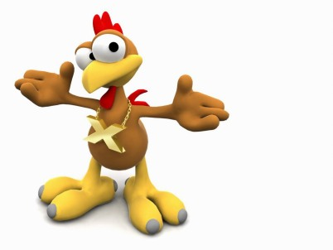
 | Naam: | Cees de Boer
 | Adres: | Zwijnsweg 15 A
 | Plaats: | 8307 PR Ens
 | Email: | info@ceesdeboer.eu

eiweging
 |  |  | hok 1 |  |  |  | hok 2 |  |  |  | hok 3 |  |  |  | Hok 4 |  |  |  | hok 5 |  |  |  | hok 6 |  |  |  | hok 7 |  |  |  | hok 8 |  |  |  | hok 9 |  |  |  | hok 10 |  |  |  | hok 11 |  |  |  | hok 12 |  |  |  | hok 13 |  |  |  | hok 14 |  |  |  | hok 15 |  |  |  | hok 16 |  |  |  | hok 17 |  |  |  | hok 18
datum eiweging dd-mm-jjjj | gem eigewicht | weeknr | eieren | gewicht | leg % | gem eigewicht | eieren | gewicht | leg % | gem eigewicht | eieren | gewicht | leg % | gem eigewicht | eieren | gewicht | leg % | gemiddeld | eieren | gewicht | leg % | gem eigewicht | eieren | gewicht | leg % | gem eigewicht | aantal eieren | totaal gewicht | leg % | gem eigewicht | eieren | gewicht | leg % | gem eigewicht | eieren | gewicht | leg % | gem eigewicht | eieren | gewicht | leg % | gem eigewicht | eieren | gewicht | leg % | gem eigewicht | eieren | gewicht | leg % | gem eigewicht | eieren | gewicht | leg % | gem eigewicht | eieren | gewicht | leg % | gem eigewicht | eieren | gewicht | leg % | gem eigewicht | eieren | gewicht | leg % | gem eigewicht | eieren | gewicht | leg % | gem eigewicht | eieren | gewicht | leg % | gem eigewicht
2015-03-24 | 49 | 13 | 12 | 590 | 86% | 49 | 16 | 774 | 76% | 48 | 5 | 266 | 36% | 53 | 15 | 716 | 71% | 48 | 21 | 1018 | 75% | 48 | 12 | 580 | 43% | 48 | 17 | 838 | 81% | 49 | 13 | 586 | 93% | 45 | 18 | 844 | 51% | 47 | 16 | 818 | 38% | 51 | 11 | 540 | 52% | 49 | 12 | 616 | 171% | 51 | 30 | 1476 | 71% | 49 | 20 | 984 | 57% | 49 | 31 | 1500 | 89% | 48 | 15 | 792 | 36% | 53 | 15 | 758 | 54% | 51
2015-04-01 | 49 | 14 | 4 | 188 | 29% | 47 | 8 | 382 | 38% | 48 | 1 | 38 | 7% | 38 | 8 | 376 | 38% | 47 | 13 | 660 | 46% | 51 | 10 | 496 | 36% | 50 | 13 | 654 | 62% | 50 | 21 | 1006 | 150% | 48 | 18 | 892 | 51% | 50 | 21 | 1090 | 50% | 52 | 14 | 740 | 67% | 53 | 21 | 1050 | 300% | 50 | 24 | 1180 | 57% | 49 | 16 | 794 | 46% | 50 | 40 | 2108 | 114% | 53 | 21 | 1068 | 50% | 51 | 24 | 1220 | 86% | 51
2015-04-07 | 46 | 15 | 6 | 292 | 43% | 49 | 22 | 11 | 105% | 1 | 7 | 308 | 50% | 44 | 11 | 522 | 52% | 47 | 15 | 752 | 54% | 50 | 21 | 1028 | 75% | 49 | 19 | 856 | 90% | 45 | 16 | 770 | 114% | 48 | 16 | 782 | 46% | 49 | 23 | 1188 | 55% | 52 | 4 | 194 | 19% | 49 | 20 | 1006 | 286% | 50 | 27 | 1342 | 64% | 50 | 19 | 962 | 54% | 51 | 28 | 1382 | 80% | 49 | 16 | 812 | 38% | 51 | 19 | 974 | 68% | 51
2015-04-19 | 49 | 17 | 10 | 476 | 71% | 48 | 16 | 820 | 76% | 51 | 16 | 768 | 114% | 48 | 8 | 366 | 38% | 46 | 16 | 768 | 57% | 48 | 28 | 1374 | 100% | 49 | 15 | 735 | 71% | 49 | 23 | 1081 | 164% | 47 | 30 | 1434 | 86% | 48 | 15 | 750 | 36% | 50 | 4 | 178 | 19% | 45 | 23 | 1147 | 329% | 50 |  |  |  |  | 28 | 1428 | 80% | 51 | 35 | 1645 | 100% | 47 | 34 | 1734 | 81% | 51 | 37 | 1812 | 132% | 49 | 15 | 812 | 71% | 54

 |  | ingelegd aantal | gem eigewicht |  | leg % | overleggen |  |  |  |  |  | ingelegd op lade
 |  |  | groot | kriel
2015-03-24 |  | 279 | 49.0 |  | 59% | 2015-04-11
2015-04-01 |  | 277 | 48.9 |  | 59% | 2015-04-19
2015-04-07 |  | 289 | 45.5 |  | 62% | 2015-04-25
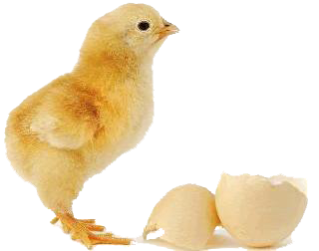
2015-04-19 |  | 353 | 48.3 |  | 75% | 2015-05-07

 |  | 1198 | 47.9

